Feuil1
2018-10-31 | 17374789
2018-11-01 | 17413201
2018-11-02 | 17445016
2018-11-03 | 17483078
2018-11-04 | 17516737
2018-11-05 | 17542200
2018-11-06 | 17565484
2018-11-07 | 17592973
2018-11-08 | 17618963
2018-11-09 | 17644684
2018-11-10 | 17664337
2018-11-11 | 17689831
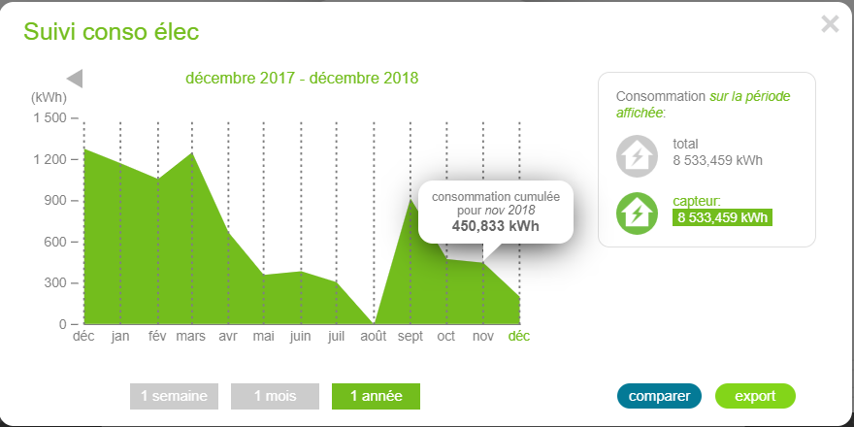
2018-11-12 | 17713582
2018-11-13 | 17736568
2018-11-14 | 17761779
2018-11-15 | 17785157
2018-11-16 | 17802649
2018-11-17 | 17808427
2018-11-18 | 17813818
2018-11-19 | 17819669
2018-11-20 | 17825622
2018-11-21 | 17831863
2018-11-22 | 17837995
2018-11-23 | 17843818
2018-11-24 | 17848712
2018-11-25 | 17851847
2018-11-26 | 17855057
2018-11-27 | 17858968
2018-11-28 | 17866435
2018-11-29 | 17869567 | calcul B31-B1 |  | écart négatif
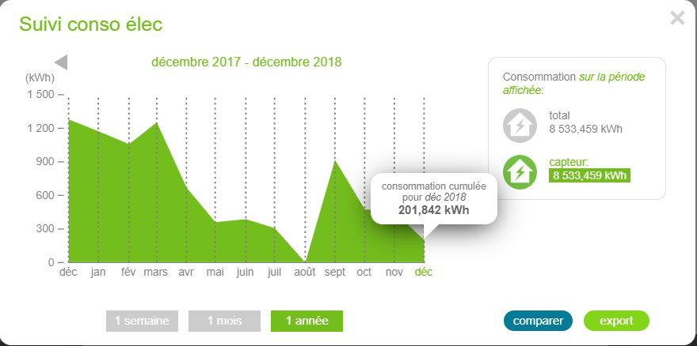
2018-11-30 | 17903071 | 528282 | 450883 | 77399
2018-12-01 | 17958352
2018-12-02 | 17982776
2018-12-03 | 18009223 | calcul B35-B31 |  | écart positif
2018-12-04 | 18027325 | 124254 | 201842 | 77588

